Forklaringer
Skatteytere som etter retningslinjene faller utenfor virksomhetsbegrepet (såkalt "kapitalskogeiere") har en forenklet rapportering på skattemeldingen. Likevel er det viktig at det rapporteres riktig, - ikke minst for å få med skattefordelen ved bruk av skogfond.
 |  |  | Tilbake til Skjema
Kontoutskrift for 2023
For kapitalskogeiere er det viktig å postere riktig på skjemaet (1. arkfane), - ikke minst for å få med skattefordelen ved bruk av skogfond. Tabellen nedenfor viser eksempel på hva som kan stå på side 2 på kontoutskriften:

NB! Gjelder ikke kapitalskogeiere
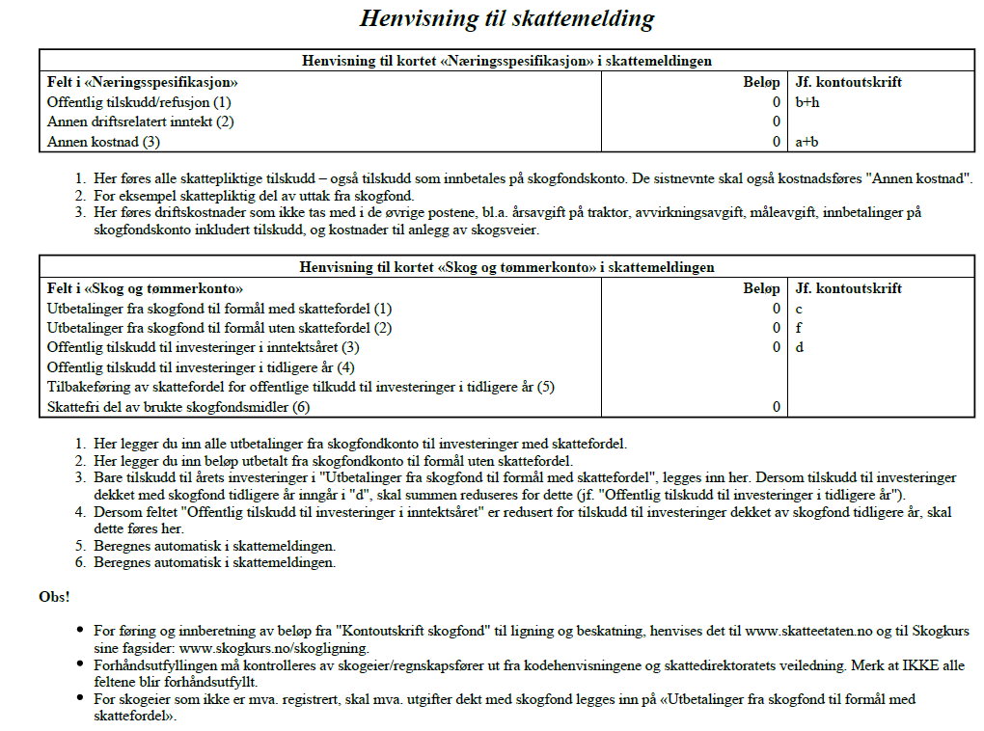

Forklaring, se Skatteetatens hjelpeside for deg som driver med skog: https://www.skatteetaten.no/bedrift-og-organisasjon/skatt/skattemelding-naringsdrivende/hjelp-til-skattemelding/skog/
Dette må du gjøre: . . 1. I skattemeldingen din skal du finne kortet «Brukt jaktrett, utleie av rettigheter og . inntekter og kostnader knyttet til skog» . 2. Legg til inntekter og kostnader . Dersom du driver «kapitalskogbruk» (egnet til å gå med overskudd over tid, men oppfyller ikke kriteriene for næringsvirksomhet), rapporterer du tallene fra skjemaet her til skattemeldingen. |  | 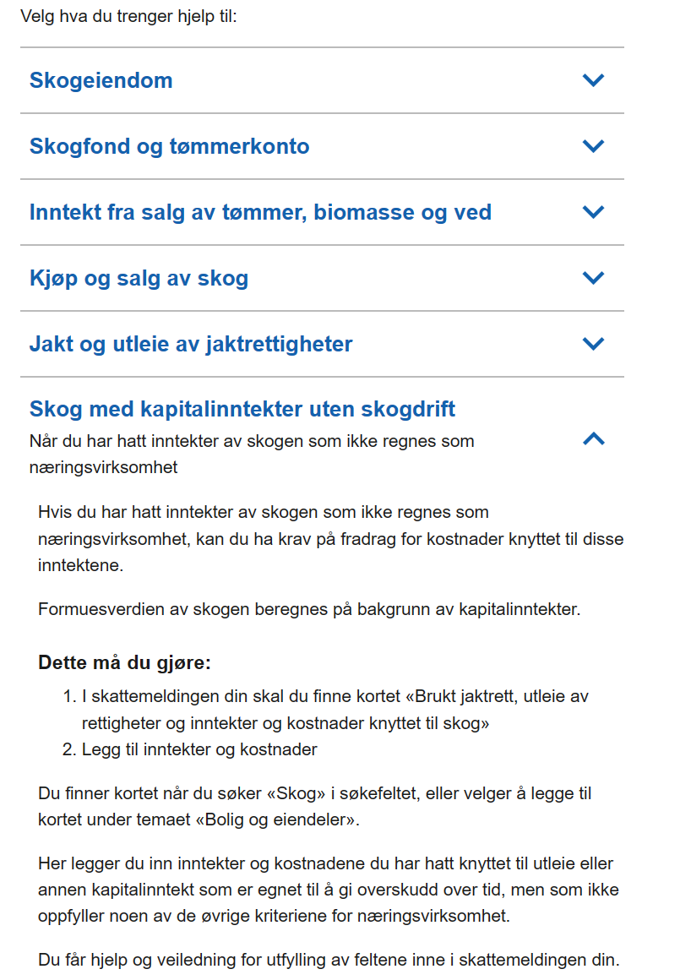
 | Figur: . Skjermdump fra skatteetatens nettside (klikkbar lenke ovenfor)

